RESUMEN
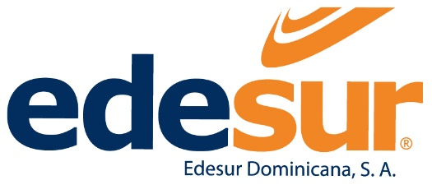

SEXO

FEMENINO | 1,175
MASCULINO | 2,031

UBICACIÓN GEOGRAFICA

SECTOR AZUA |  |  | 128
SECTOR BANÍ |  |  | 136
SECTOR BARAHONA |  |  | 147
SECTOR DISTRITO NORTE |  |  | 131
SECTOR DISTRITO SUR |  |  | 220
SECTOR NEYBA |  |  | 69
SECTOR SAN CRISTÓBAL |  |  | 231
SECTOR SAN JUAN |  |  | 139
SECTOR SANTO DOMINGO - UNIDADES CENTRALIZADAS |  |  | 1,679
SECTOR SANTO DOMINGO - NOROESTE |  |  | 216
SECTOR VILLA ALTAGRACIA |  |  | 110

CLASIFICACIÓN

EJECUTIVOS |  | 29
MANDOS MEDIOS |  | 1,334
PERSONAL DE APOYO |  | 1,047
PROFESIONAL Y TÉCNICO |  | 796

UNIDAD

ADMINISTRACIÓN GERENCIA GENERAL |  |  | 8
CONSEJO DE ADMINISTRACIÓN |  |  | 13
DIRECCIÓN AUDITORÍA INTERNA |  |  | 32
DIRECCIÓN DE CONTROL FINANCIERO |  |  | 6
DIRECCIÓN DE FINANZAS |  |  | 50
DIRECCIÓN DE GESTIÓN HUMANA |  |  | 40
DIRECCIÓN DE LOGÍSTICA |  |  | 154
DIRECCIÓN DE MERCADEO Y SERVICIO AL CLIENTE |  |  | 21
DIRECCIÓN DE OPERACIONES |  |  | 162
DIRECCIÓN DE PLANIFICACIÓN Y CONTROL DE GESTIÓN |  |  | 33
DIRECCIÓN DE SEGURIDAD |  |  | 61
DIRECCIÓN DE SERVICIOS JURÍDICOS |  |  | 54
DIRECCIÓN DE TECNOLOGÍA DE LA INFORMACIÓN |  |  | 93
DIRECCIÓN GESTIÓN COMERCIAL |  |  | 170
DIRECCIÓN GESTIÓN DE PÉRDIDAS |  |  | 76
DIRECCIÓN GESTIÓN DISTRIBUCIÓN |  |  | 41
DIRECCIÓN GESTIÓN PROYECTOS |  |  | 130
DIRECCIÓN OPERATIVA CENTRALIZADA |  |  | 513
DIRECCIÓN OPERATIVA ZONA 1 |  |  | 351
DIRECCIÓN OPERATIVA ZONA 2 |  |  | 500
DIRECCIÓN OPERATIVA ZONA 3 |  |  | 331
DIRECCIÓN OPERATIVA ZONA 4 |  |  | 193
DIRECCIÓN REGULACIÓN Y COMPRAS DE ENERGÍA |  |  | 15
DIRECCIÓN TÉCNICA NORMATIVA |  |  | 121
GERENCIA SENIOR DE COMUNICACIÓN ESTRATÉGICA |  |  | 35
OFICINA DE ACCESO A LA INFORMACIÓN |  |  | 3

Certificación
